Info
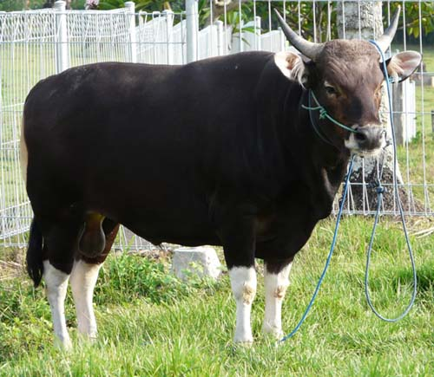
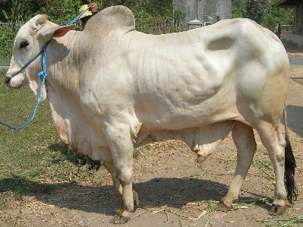
FORSUM for Ruminant ver 3.0
Simple Ration Formulation Software

CARA FORMULASI RANSUM:
Tentukan jenis ransum yang akan disusun (mis. Ransum Pedet, Growing, Induk atau Penggemukan, dll).
Pilih bahan pakan yang akan tersedia dari Tabel Bahan Pakan
Masukan kebutuhan nutrien ternak di Tabel Komposisi Nutrien, dapat juga dengan mencopy dari Tabel Kebetuhan Nutrien
Click icon FORMULATE
CONTACT:
Dr.Ir. Idat Galih Permana, MSc.
Departemen Ilmu Nutrisi dan Teknologi Pakan
Fakultas Peternakan IPB
Email: permana@ipb.ac.id
HP: 081380263993
INFORMASI:
Formulasi Ransum Unggas ini menggunakan Program SOLVER yang berbasis Linear Programming (LP). Penggunaan LP menghasilkan ransum dengan harga terendah (least cost ration)
SETUP SOLVER
Untuk menjalankan Excel ini komputer harus terinstall PROGRAM SOLVER.
Cara Install Solver: Click FILE, Pilih OPTION, Click ADDS IN, Pilih Solver Add In OK. Selanjutnya Solver akan terinstall.

Tahapan
Tahapan Formulasi Ransum
Forsum for Ruminant ver 3.0 - Simple Ration Formulation Software
3
4
1
2
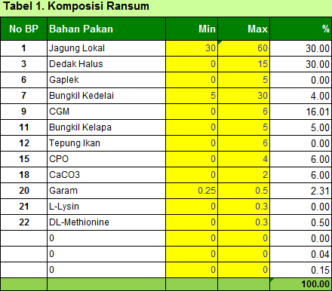
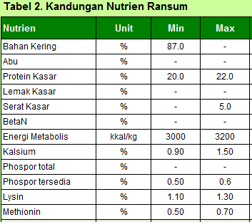
5
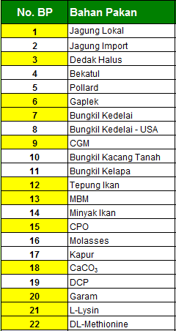
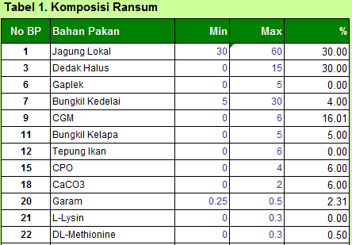
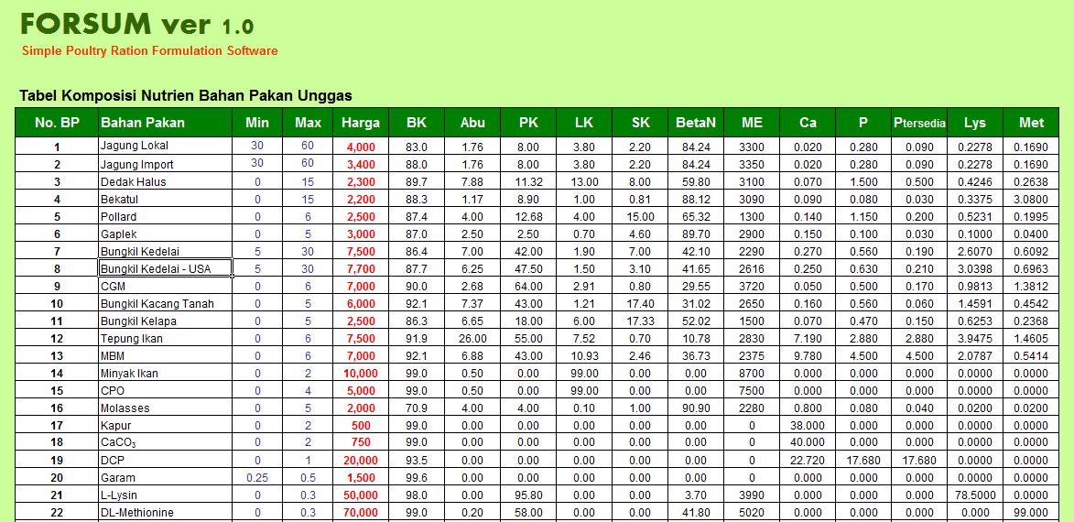

Click icon Formulate

Pilih bahan pakan yang ada akan digunakan yang terdapat di Tabel Bahan Pakan.
Pilih bahan pakan yang akan digunakan di Tabel Formulasi Ransum.
Cek batasan penggunaan minimum dan maksimum setiap bahan pakan sesuai dengan jenis ransum.
Cek batasan kenutuhan nutrien sesuai dengan jenis ransum, jika diperlukan silahkan modifikasi.

Bahan Pakan
FORSUM for Ruminant ver 3.0
Simple Ration Formulation Software

Tabel 1. Komposisi Nutrien Bahan Pakan Rumiansia
No. BP | Jenis | Bahan Pakan | Min | Max | Harga | BK | Abu | PK | LK | SK | BetaN | TDN | Ca | P
1 | Hijauan | Jerami Padi | 0 | 30 | 200 | 87.5 | 16.9 | 4.15 | 1.47 | 32.5 | 45.0 | 43.2 | 0.413 | 0.292
2 | Hijauan | Rumput Lapang | 0 | 50 | 200 | 24.4 | 14.5 | 8.20 | 1.44 | 31.7 | 44.2 | 56.2 | 0.366 | 0.230
3 | Hijauan | Rumput Gajah | 0 | 50 | 200 | 22.2 | 12.0 | 8.69 | 2.71 | 32.3 | 43.7 | 52.4 | 0.475 | 0.347
4 | Hijauan | Daun Jagung | 0 | 40 | 250 | 21.0 | 10.2 | 9.92 | 1.78 | 27.4 | 50.7 | 60.0 | 1.240 | 0.234
5 | Hijauan | Daun Singkong | 0 | 30 | 500 | 21.6 | 12.1 | 24.10 | 4.73 | 22.1 | 37.0 | 61.8 | 1.540 | 0.457
6 | Hijauan | Daun Lamtoro | 0 | 30 | 300 | 24.8 | 7.5 | 24.20 | 3.72 | 21.5 | 43.1 | 74.4 | 1.680 | 0.210
7 | Energi | Jagung | 10 | 50 | 3,000 | 86.8 | 2.2 | 10.8 | 4.28 | 3.5 | 80.2 | 80.8 | 0.234 | 0.414
8 | Energi | Dedak Padi Halus | 0 | 40 | 1,800 | 87.7 | 13.6 | 12.00 | 8.64 | 13.9 | 50.9 | 67.9 | 0.086 | 1.390
9 | Energi | Dedak Padi Kasar | 0 | 40 | 1,800 | 87.7 | 13.6 | 8.00 | 8.64 | 16.0 | 45.0 | 60.0 | 0.086 | 1.390
10 | Energi | Dedak Jagung | 0 | 30 | 3,500 | 87.8 | 3.5 | 10.00 | 7.78 | 4.5 | 74.2 | 82.3 | 0.086 | 1.390
11 | Energi | Bekatul | 0 | 30 | 2,500 | 88.0 | 10.0 | 12.80 | 8.10 | 7.1 | 62.0 | 69.9 | 0.079 | 1.230
12 | Energi | Onggok | 0 | 40 | 2,200 | 79.8 | 2.4 | 1.87 | 0.32 | 8.9 | 86.5 | 78.3 | 0.260 | 0.160
13 | Energi | Onggok Super | 0 | 30 | 2,200 | 83.0 | 2.4 | 2.00 | 0.32 | 8.9 | 86.5 | 80.0 | 0.260 | 0.160
14 | Energi | Gaplek | 0 | 30 | 3,000 | 79.5 | 4.7 | 2.6 | 7.00 | 5.7 | 86.3 | 78.5 | 0.170 | 0.090
15 | Energi | Pollard | 0 | 30 | 3,300 | 88.5 | 5.9 | 18.50 | 3.86 | 9.8 | 61.9 | 69.2 | 0.231 | 1.100
16 | Protein | Singkong | 0 | 30 | 3,500 | 32.3 | 3.3 | 3.3 | 1.51 | 4.2 | 87.7 | 81.8 | 0.260 | 0.160
17 | Protein | Bungkil Kedelai | 0 | 35 | 6,500 | 88.1 | 8.2 | 46.90 | 2.66 | 5.9 | 36.4 | 83.2 | 0.376 | 0.718
18 | Protein | Biji Kedelai | 0 | 20 | 8,000 | 89.5 | 7.7 | 41.20 | 17.60 | 7.9 | 25.6 | 92.8 | 0.390 | 0.839
19 | Protein | Bungkil Kelapa Sawit | 0 | 30 | 1,400 | 90.3 | 4.1 | 16.80 | 11.90 | 22.6 | 44.6 | 79.0 | 0.165 | 0.616
20 | Protein | Bungkil Kelapa | 0 | 30 | 2,750 | 88.6 | 8.2 | 21.30 | 10.90 | 14.2 | 45.4 | 78.7 | 0.165 | 0.616
21 | Protein | Bungkil Biji Kapuk | 0 | 10 | 2,100 | 83.9 | 7.5 | 29.60 | 7.58 | 30.0 | 25.3 | 73.7 | 0.519 | 0.582
22 | Protein | Ampas Bir Kering | 0 | 20 | 2,000 | 94.6 | 4.5 | 32.30 | 10.20 | 17.3 | 35.7 | 75.4 | 0.205 | 0.555
23 | Protein | Ampas Kecap | 0 | 20 | 1,000 | 26.6 | 14.2 | 23.50 | 24.20 | 16.0 | 22.1 | 87.2 | 0.882 | 0.141
24 | Protein | Ampas Tahu | 0 | 30 | 417 | 14.6 | 5.1 | 30.30 | 9.90 | 22.2 | 32.5 | 77.9 | 0.882 | 0.141
25 | Protein | Ampas Singkong | 0 | 20 | 400 | 90.2 | 6.3 | 45.10 | 10.70 | 9.0 | 28.9 | 80.9 | 0.519 | 0.582
26 | Protein | Bungkil Kacang Tanah | 0 | 20 | 4,000 | 90.2 | 6.3 | 45.10 | 10.70 | 9.0 | 28.9 | 80.9 | 0.519 | 0.582
27 | Energi | CPO | 1 | 5 | 5,000 | 99.0 | 0.50 | 0.00 | 99.00 | 0.00 | 0.00 | 90.0 | 0.00 | 0.00
28 | Energi | Molases | 5 | 7 | 3,000 | 70.9 | 4.00 | 4.00 | 0.10 | 1.00 | 90.90 | 80.0 | 0.800 | 0.00
29 | Mineral | Garam | 0.25 | 1 | 1,500 | 99.6 | 0.00 | 0.00 | 0.00 | 0.00 | 0.00 | - | 0.00 | 0.00
30 | Mineral | Kapur | 0 | 2 | 500 | 99.0 | 0.00 | 0.00 | 0.00 | 0.00 | 0.00 | - | 38.000 | 0.00
31 | Mineral | Kalsium Karbonat | 0 | 2 | 750 | 99.0 | 0.00 | 0.00 | 0.00 | 0.00 | 0.00 | - | 40.000 | 0.00
32 | Mineral | DCP | 0 | 2 | 20,000 | 93.5 | 0.00 | 0.00 | 0.00 | 0.00 | 0.00 | - | 22.720 | 17.680
33 | Mineral | MCP | 0 | 1 | 15,000 | 93.5 | 0.00 | 0.00 | 0.00 | 0.00 | 0.00 | - | 16.000 | 12.000
34 | Mineral | Premix | 0 | 1 | 30,000 | 98.0 | 0.0 | 0.00 | 0.00 | 0.0 | 0.0 | - | 4.000 | 2.000
35 | Protein | Tepung Skim | 0 | 10 | 20,000 | 94.0 | 7.9 | 35.20 | 1.00 | 3.0 | 52.9 | 85.5 | 1.330 | 1.090
36 | Protein | DDGS | 0 | 10 | 4,800 | 89.0 | 11.00 | 29.50 | 11.10 | 7.90 | 40.50 | 88.0 | 0.00 | 0.00
37 | Energi | Kulit Kacang Asin (+ biji) | 0 | 5 | 2,700 | 91.0 | 5.30 | 12.00 | 2.00 | 55.00 | 21.80 | 60.0 | 2.20 | 0.70
38 | Protein | Kulit Kacang Tanah | 0 | 5 | 1,000 | 91.0 | 5.30 | 6.90 | 2.00 | 64.00 | 21.80 | 31.7 | 2.20 | 0.70
39 | Protein | Kulit Kopi | 0 | 10 | 700 | 92.3 | 8.40 | 16.70 | 5.90 | 18.70 | 50.30 | 53.3 | 0.00 | 0.00
40 | Protein | Bran Sari Boga | 0 | 25 | 1,900 | 0.0 | 0.00 | 0.00 | 0.00 | 0.00 | 0.00 | - | 0.00 | 0.00
41 | Protein | Brand Jagung | 0 | 25 | 1,600 | 0.0 | 0.00 | 0.00 | 0.00 | 0.00 | 0.00 | - | 0.00 | 0.00
42 | Protein | Bran Kacang Hijau | 0 | 25 | 1,700 | 0.0 | 0.00 | 0.00 | 0.00 | 0.00 | 0.00 | - | 0.00 | 0.00
43 |  |  |  |  | 0 | 0.0 | 0.00 | 0.00 | 0.00 | 0.00 | 0.00 | - | 0.00 | 0.00
44 |  |  |  |  | 0 | 0.0 | 0.00 | 0.00 | 0.00 | 0.00 | 0.00 | - | 0.00 | 0.00
45 |  |  |  |  | 0 | 0.0 | 0.00 | 0.00 | 0.00 | 0.00 | 0.00 | - | 0.00 | 0.00
46 |  |  |  |  | 0 | 0.0 | 0.00 | 0.00 | 0.00 | 0.00 | 0.00 | - | 0.00 | 0.00
47 |  |  |  |  | 0 | 0.0 | 0.00 | 0.00 | 0.00 | 0.00 | 0.00 | - | 0.00 | 0.00
48 |  |  |  |  | 0 | 0.0 | 0.00 | 0.00 | 0.00 | 0.00 | 0.00 | - | 0.00 | 0.00
49 |  |  |  |  | 0 | 0.0 | 0.00 | 0.00 | 0.00 | 0.00 | 0.00 | - | 0.00 | 0.00
50 | NPN | Urea | 0 | 2.5 | 4,500 | 95.0 | 0.00 | 280.00 | 0.00 | 0.00 | 0.00 | - | 0.00 | 0.00
Developed by Department of Nutrition and Feed Technology, Faculty of Animal Science, Bogor Agricultural University, 2015

Ration-A
FORSUM for Ruminant ver 3.0 |  |  |  |  |  | Jenis Ransum : | Konsentrat Penggemukan
Simple Ration Formulation Software |  |  |  |  |  | Formulator : | Idat G. Permana

Komposisi Ransum
Tabel 1. Komposisi Ransum |  |  |  |  |  | Tabel 2. Kandungan Nutrien Ransum
No | Bahan Pakan | Min | Max | % | Harga | Nutrien | Unit | Min | Max | Nutrien
1 | Jagung | 10 | 50 | 10.0 | 3,000 | Bahan Kering | % | 85.0 | 100 | 87.54
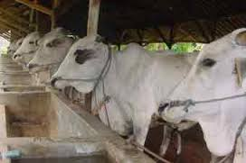
2 | Dedak Padi Halus | 10 | 40 | 40.0 | 1,800 | Abu | % | - | 100 | 8.92
3 | Onggok | 0 | 40 | 0.0 | 2,200 | Protein Kasar | % | 15.0 | 16 | 15.00
4 | Bungkil Kelapa Sawit | 0 | 30 | 12.6 | 1,400 | Lemak Kasar | % |  | 6 | 8.84
5 | Bungkil Kelapa | 0 | 30 | 30.0 | 2,750 | Serat Kasar | % | - | 100 | 13.16
6 | Molases | 5 | 7 | 5.0 | 3,000 | BetaN | % | - | 100 | 52.43
7 | Kapur | 0 | 2 | 1.1 | 500 | TDN | % | 70 | 75 | 74
8 | Ampas Kecap | 0 | 20 | 0.0 | 1,000 | Kalsium | % | 0.60 | 1.00 | 0.60
9 | Biji Kedelai | 0 | 20 | 1.0 | 8,000 | Phospor | % | 0.50 | 0.8 | 0.87
10 | Garam | 0.25 | 0.5 | 0.3 | 1,500 | Harga Ransum | Rp/kg | 2,260
11 |  | 0 | 0 | 0.0 | - | 5/30/17
12 |  | 0 | 0 | 0.0 | -
13 |  | 0 | 0 | 0.0 | -
14 |  | 0 | 0 | 0.0 | -
15 |  | 0 | 0 | 0.0 | -
 |  |  | 100.00 | 100.00

Ration-B
FORSUM for Ruminant ver 3.0 |  |  |  |  |  | Jenis Ransum : | Konsentrat Penggemukan
Simple Ration Formulation Software |  |  |  |  |  | Formulator : | Idat G. Permana

Komposisi Ransum
Tabel 1. Komposisi Ransum |  |  |  |  |  | Tabel 2. Kandungan Nutrien Ransum
No | Bahan Pakan | Min | Max | % | Harga | Nutrien | Unit | Min | Max | Nutrien
1 | Jagung | 10 | 50 | 10.00 | 3,000 | Bahan Kering | % | 85.0 | 100 | 85.00
2 | Dedak Padi Halus | 0 | 30 | 30.00 | 1,800 | Abu | % | - | 100 | 7.81
3 | Onggok | 0 | 40 | 5.86 | 2,200 | Protein Kasar | % | 15.0 | 16 | 15.00
4 | Bungkil Kelapa Sawit | 0 | 20 | 20.00 | 1,400 | Lemak Kasar | % |  | 6 | 9.13
5 | Bungkil Kelapa | 0 | 30 | 17.19 | 2,750 | Serat Kasar | % | - | 100 | 13.08
6 | Molases | 5 | 7 | 5.00 | 3,000 | BetaN | % | - | 100 | 51.78
7 | Kapur | 0 | 2 | 2.00 | 500 | TDN | % | 70 | 75 | 74
8 | Ampas Kecap | 0 | 20 | 3.95 | 1,000 | Kalsium | % | 0.60 | 1.00 | 0.98
9 | Biji Kedelai | 5 | 20 | 5.00 | 8,000 | Phospor | % | 0.50 | 0.8 | 0.74
10 | Garam | 0.25 | 1 | 1.00 | 1,500 | Harga Ransum | Rp/kg | 2,336
11 |  | 0 | 0 | 0.00 | - | 5/30/17
12 |  | 0 | 0 | 0.00 | -
13 |  | 0 | 0 | 0.00 | -
14 |  | 0 | 0 | 0.00 | -
15 |  | 0 | 0 | 0.00 | -
 |  |  |  | 100.00

Ransum C
FORSUM for Ruminant ver 3.0 |  |  |  |  |  | Jenis Ransum : | Konsentrat Sapi Dara
Simple Ration Formulation Software |  |  |  |  |  | Formulator : | Idat G. Permana

Komposisi Ransum
Tabel 1. Komposisi Ransum |  |  |  |  |  | Tabel 2. Kandungan Nutrien Ransum
No | Bahan Pakan | Min | Max | % | Harga | Nutrien | Unit | Min | Max | Nutrien
1 | Kulit Kacang Tanah | 0 | 5 | 5.0 | 1,000 | Bahan Kering | % | 86.0 | - | 86.00
2 | Kulit Kopi | 10 | 10 | 10.0 | 700 | Abu | % | - | - | 5.82
3 | Bekatul | 0 | 30 | 30.0 | 2,500 | Protein Kasar | % | 10.0 | 12.0 | 10.00
4 | Bungkil Kelapa | 0 | 30 | 0.4 | 2,750 | Lemak Kasar | % | 7 | - | 12.62
5 | Bungkil Kelapa Sawit | 0 | 30 | 19.8 | 1,400 | Serat Kasar | % | - | 14.0 | 14.32
6 | Onggok | 0 | 40 | 28.4 | 2,200 | BetaN | % | - | - | 62.87
7 | Molases | 5 | 7 | 5.0 | 3,000 | TDN | % | 60 | 65 | 70
8 | Bran Kacang Hijau | 0 | 25 | 0.0 | 1,700 | Kalsium | % | 0.80 | 1.00 | 0.80
9 | Kapur | 0 | 2 | 1.4 | 500 | Phospor | % | 0.6 | 0.8 | 0.57
10 |  | 0 | 0.5 | 0.0 | - | Harga Ransum | Rp/kg | 1,941
11 |  | 0 | 0 | 0.0 | - | 5/30/17
12 |  | 0 | 0 | 0.0 | -
13 |  | 0 | 0 | 0.0 | -
14 |  | 0 | 0 | 0.0 | -
15 |  | 0 | 0 | 0.0 | -
 |  |  | 100.00 | 100.00

Ration D
FORSUM for Ruminant ver 3.0 |  |  |  |  | Jenis Ransum : | Konsentrat Penggemukan
Simple Ration Formulation Software |  |  |  |  | Formulator : | Idat G. Permana

Komposisi Ransum
Tabel 1. Komposisi Ransum |  |  |  |  | Tabel 2. Kandungan Nutrien Ransum
No | Bahan Pakan | Min | Max | % | Nutrien | Unit | Min | Max | Nutrien
1 | Bekatul | 0 | 30 | 30.00 | Bahan Kering | % | 86.0 | - | 86.00
2 | Jagung | 10 | 50 | 10.00 | Abu | % | - | 12 | 6.31
3 | Pollard | 5 | 30 | 22.90 | Protein Kasar | % | 12.0 | 15.0 | 14.51
4 | Onggok | 0 | 40 | 14.27 | Lemak Kasar | % |  | 6 | 4.85
5 | Bungkil Biji Kapuk | 5 | 10 | 5.00 | Serat Kasar | % | - | 21.0 | 8.56
6 | Bungkil Kelapa | 5 | 30 | 5.00 | BetaN | % | - | - | 63.04
7 | Bungkil Kedelai | 5 | 35 | 5.00 | TDN | % | 70 | 72 | 72
8 | Ampas Bir Kering | 0 | 20 | 0.00 | Kalsium | % | 0.60 | 1.00 | 1.00
9 | Molases | 5 | 7 | 5.00 | Phospor | % | 0.60 | 0.80 | 1.13
10 | Kapur | 0 | 2 | 0.83 | Harga Ransum | Rp/kg | 3,241
11 | DCP | 0 | 2 | 2.00 | 5/30/17
12 |  | 0 | 0 | 0.00
13 |  | 0 | 0 | 0.00
14 |  | 0 | 0 | 0.00
15 |  | 0 | 0 | 0.00
 |  |  |  | 100.00

